상품제안서
[써모스] 마이 디자인 보틀 원터치 타입 시즌2 350ml JNR - 351K | 상품코드: F28200

 |  |  |  |  |  |  | 02-412-0044 | www.easy1.co.kr
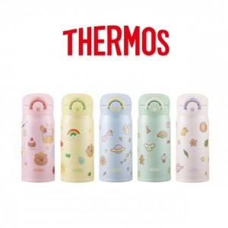

【상세/제작정보】

【인쇄/포장옵션】 | 실크, 레이저, 컬러필름인쇄 / 포장지포장

【공급단가】 | 수량 | 50~ | 100~ | 500~ | 1,000~ | 2,000~
*VAT별도 | 단가 | 24,000원 | 23,600원 | 23,000원 | 22,590원 | 22,000원

【상품 URL】 | http://www.easy1.co.kr/src/goods_detail.php?gdno=28200

